外部設計書 (2)
外部設計書 |  |  |  |  | 画面名 |  | マイページ |  |  |  |  | 作成者 | 金指雅人 |  |  | 更新者
 |  |  |  |  | システム名 |  | Mypage |  |  |  |  | 作成日 | 2022-06-08 |  |  | 更新日
 |  |  |  |  | 備考

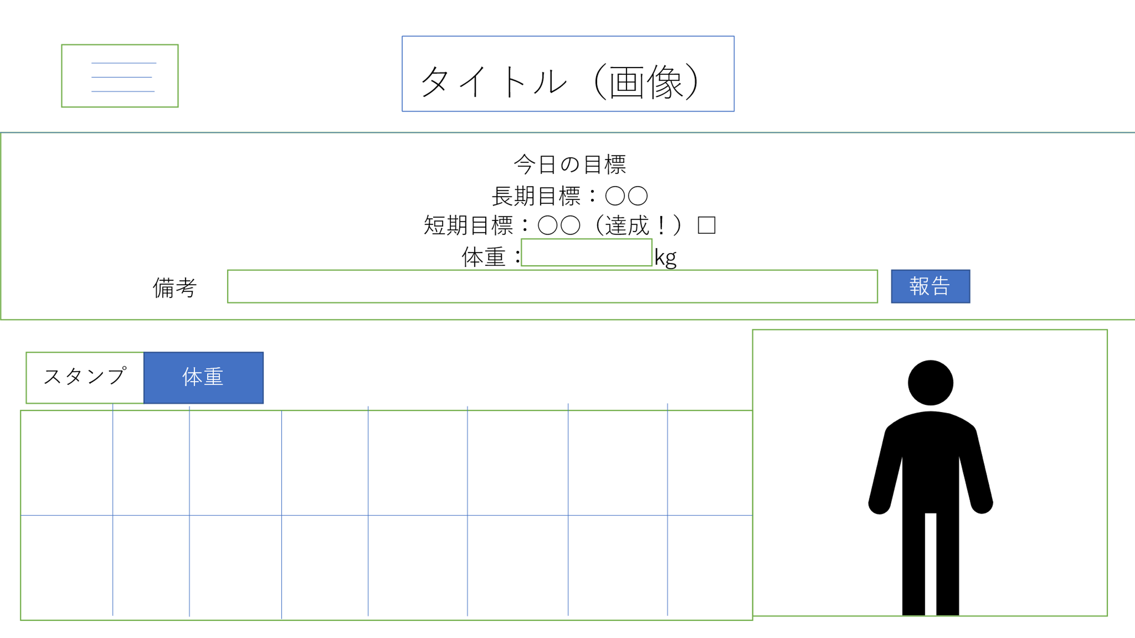
 | 画面設計



パーソナルデータ
過去データ閲覧
※体重を数字で入力してください
※一日一回しか報告できません

今
理想
ログアウト

BMI:25

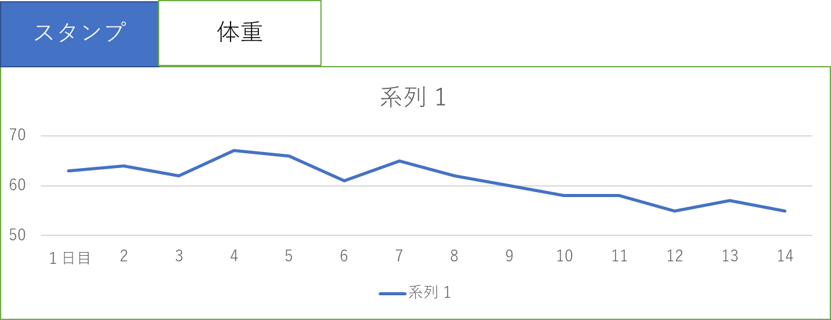

 | 機能設計

 |  | ページロード |  |  |  |  |  |  |  | 表の切り替え
 |  |  | ロード時に以下の処理を実行 |  |  |  |  |  |  |  | 体重推移と達成状況を切り替えるタブを用意（デフォルトは達成状況）
 |  |  | ログイン状態を判定し、ログイン状態であれば選択した長期目標、短期目標を表示、 |  |  |  |  |  |  |  | 選択したタブに応じて各表を表示する。
 |  |  | 現在の状態を反映したスタンプカード、体重推移表、アバターを表示する。

 |  | タイトルロゴ |  |  |  |  |  |  |  | メニューボタン
 |  |  | ロゴ画像をクリックするとマイページに飛べる（他のページと共通） |  |  |  |  |  |  |  | ページ左上のボタンを押すことで
 |  |  |  |  |  |  |  |  |  |  | ページ選択用のメニューが表示される
 |  | 提出 |  |  |  |  |  |  |  |  | 内容として
 |  |  | 上記記入欄の短期目標を達成したら☑、体重を記入 |  |  |  |  |  |  |  | ・登録情報の変更、更新
 |  |  | 「報告」ボタンを押すことでデータベースに保存、 |  |  |  |  |  |  |  | ・過去の活動実績
 |  |  | 長期目標を達成したらほめるページへ遷移 |  |  |  |  |  |  |  | のページへ移動する
 |  |  | 長期目標の達成、未達成にかかわらず短期目標設定画面へ遷移する。
 |  |  | 体重の入力がなければエラーメッセージを表示する。次の画面に進めない。
 |  |  | 体重が数字でないときにもエラーとして表示して進めない。
 |  |  | 一日一回より多く報告しようとするとエラーメッセージを表示する
 |  | アバター
 |  |  | 現在の身長、体重に合わせたBMI値に合わせて
 |  |  | アバターの体格を変更
 |  |  | 理想の時と現在のBMIを算出して表示する
 |  |  | 短期目標の達成数に応じてアバターの色が変化（スタンプ３個ごとに色が変化する）
 |  |  | （理想の状態と比較するために切り替えボタンを設置、理想の状態と現在のアバターを切り替えて表示する）

 | 項目定義書

 | No |  | 物理名 | 論理名 |  | 画面型 |  | データ型 | min |  | max | DBテーブル |  | DBカラム | 備考
 |  | 1 | corptitle | タイトル |  | Link |  |  |  |  |  |  |  |  | 画像をリンクとして利用
 |  | 2 | menu_button | メニューボタン |  | Label
 |  | 3 | day_check | 短期目標達成 |  | checkbox |  | boolean |  |  |  | Day_report |  | Day_check
 |  | 4 | day_weight | 体重入力 |  | textbox |  | double |  |  |  | Day_report |  | Day_weight
 |  | 5 | report_button | 報告ボタン |  | submit
 |  | 6 | current_avater | 現在アバター |  | image |  |  |  |  |  |  |  |  | 現在と理想のアバターを切り替えて表示
 |  | 7 | ideal_avater | 理想アバター |  | image |  |  |  |  |  |  |  |  | 現在と理想のアバターを切り替えて表示
 |  | 8 | current_avater_button | アバター切り替えボタン(理想) |  | button
 |  | 9 | ideal_avater_button | アバター切り替えボタン（理想） |  | button
 |  | 10 | stamp | 目標達成度合い |  | image |  |  |  |  |  |  |  |  | スタンプカードと体重推移を切り替えて表示
 |  | 11 | weight_pass | 体重推移 |  | image |  |  |  |  |  |  |  |  | スタンプカードと体重推移を切り替えて表示
 |  | 12 | stamp_button | スタンプカード切り替えボタン |  | button
 |  | 13 | waight_pass_button | 体重推移切り替えボタン |  | button
 |  | 14
 |  | 15
 |  | 16
 |  | 17
 |  | 18

